画面イメージ
画面イメージ
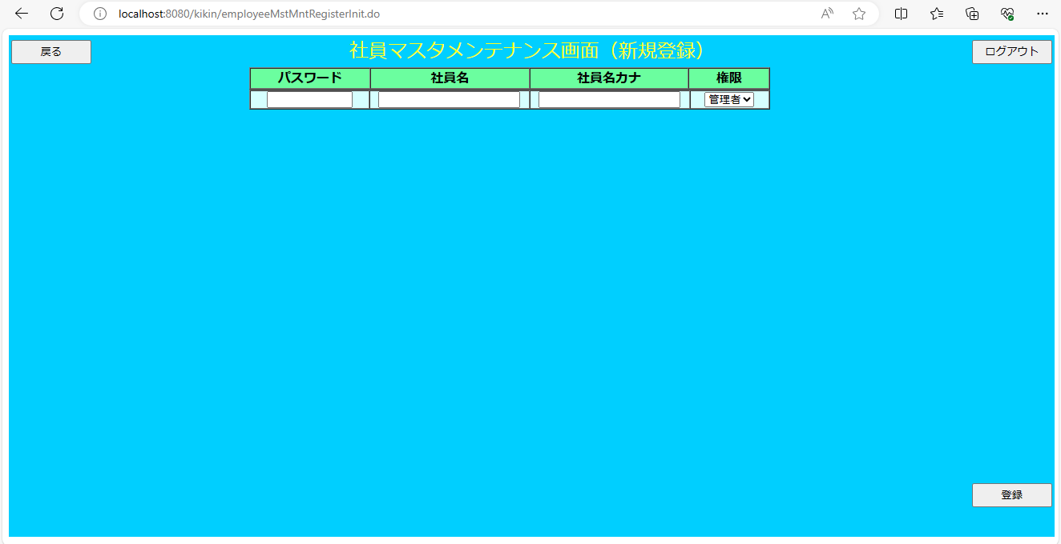

画面項目
 | # | 項目名 | コントロール(タグ) | サイズ | 必須 | 初期値 | テーブル名 | カラム名 | ReadOnly | 備考
 | 1 | パスワード | text | 6 | 〇 | - | 社員マスタ | パスワード | -
 | 2 | 社員名 | text | 20 | - | - | 社員マスタ | 社員名 | -
 | 3 | 社員名カナ | text | 20 | - | - | 社員マスタ | 社員名カナ | - | 半角カナ
 | 4 | 権限 | select | - | - | - | 社員マスタ | 権限 | -
 | 5 | 戻る | button | - | - | - | - | - | -
 | 6 | ログアウト | button | - | - | - | - | - | -
 | 7 | 登録 | button | - | - | - | - | - | -

